ゲーム概要
どのようなゲームなのかを記載する。

画面遷移図（ゲームの流れ）
図形や画像などを用いて
始まりから終わりまでを記載する。

タイトル
Sボタンを押すと始まる
タイトル

キャラクター概要・動作
登場するキャラクターの説明と
どのようなことができるかを図を用いて載せる。
また、各操作キーで何をするのかも載せること。
( JPEG × PNG ○)

キャラクター説明

キャラクター図 | 説明 | 移動速度

図 | 図

 |  | ジャンプ力

操作説明

移動（２Ｄ） | 移動（３Ｄ） | カメラ切り替え

右移動：Ｄキー | 前移動：Ｗキー | Ｐキー

左移動：Ａキー | 右移動：Ｄキー
 |  | ジャンプ
 | 左移動：Ａキー
 |  | スペースキー
 | 後移動：Ｓキー

敵・オブジェクト説明・判定
敵・オブジェクトの概要を記載する。
また、敵・オブジェクトの当たり判定を
図を用いて説明する。（JPEG× PNG○）

名前 | 判定 | 説明

図 | 図 | これはあくまで例であり、大きさや表は個人で見やすいと思うようなもので作ってください。

名前 | 判定 | 説明

豚
プレイヤーの進めない
壁を壊して登場

名前 | 判定 | 説明

ラジオ
羊を動かすための
アイテム。動かすと
狼の鳴き声が鳴る。

名前 | 判定 | 説明

羊
プレイヤーを塀の奥に
送るための乗り物。
狼が怖くて全力で逃げる

名前 | 判定 | 説明

傘
プレイヤーが崖を降りたり登ったりするときに必要

名前 | 判定 | 説明

リス
ゴールの場所に必要なアイテムを所持しており、木の実と交換することでゴールできる

名前 | 判定 | 説明

傘
プレイヤーが崖を降りたり登ったりするときに必要

敵・オブジェクト動作
ここでは敵・オブジェクトの動作を詳細に
記載して、またどのくらいの速度やダメージ等を図を用いて説明する。(JPEG ×)

敵名 | 動作 | 攻撃頻度 | 移動速度
 |  | （秒単位） | (遅い-早い or なし)
図 | 図 | 3 | なし

 |  | 図の大きさ | 認識範囲
 |  | （ピクセル単位） | （マス単位）
 |  | 32 × 32 | 5

敵名 | 動作 | 攻撃頻度 | 移動速度
 |  | （秒単位） | (遅い-早い or なし)

 |  | 図の大きさ | 認識範囲
 |  | （ピクセル単位） | （マス単位）

ステージの流れ
ステージ１（草原）

チュートリアル
ステージ
ゴール地点
スタート地点

スタート地点

豚小屋がある

移動方法の表記o

ジャンプ方法の表記
o

豚が慌てて突撃して来る

2D⇒3D視点の切り替え表記
o

壁壊れる

3D⇒2D視点の切り替え表記

柵があり、手前に羊がいる

ゴール地点
ラジカセ

拾う

拾わない

羊に近づくとラジカセが自動的に起動する。

柵越えれない

羊が柵を
飛び始める

柵を越えれる

ゴール(窪みがある)

森がある

森の場所にいく

木の実が出来て落ちてくる

木の実を拾う

犬が傘を口にクワえてクルクル回っている

傘

拾う
拾わない

2D画面に切り替える
崖を渡れない

特定の場所で
自動的に差す
崖を渡れない

崖を渡る

大きな木がある

下の崖から上の崖に傘を使って上れる。
途中に障害物を用意して、当たらないように避けていくとか。傘が使える場所についたら自動的に傘を持つ。また、葉っぱを下から上に舞い上がらせることで、上に風が靡（なび）いているように見せる。
3D画面である OR 3D画面に切り替える

アイテムを持ったリスが木の巣穴に逃げる

何も起こらない

木の巣穴まで来る

3D画面である OR 3D画面に切り替える

リスが出てきてアイテムをアイテム入手

何も起こらない

崖まで行くと奥に戻る

ゴール(窪み)

2D画面である OR 2D画面に切り替える

扉が開いてゴール入るイベント

何も起こらない

ゴール地点

ステージMAP
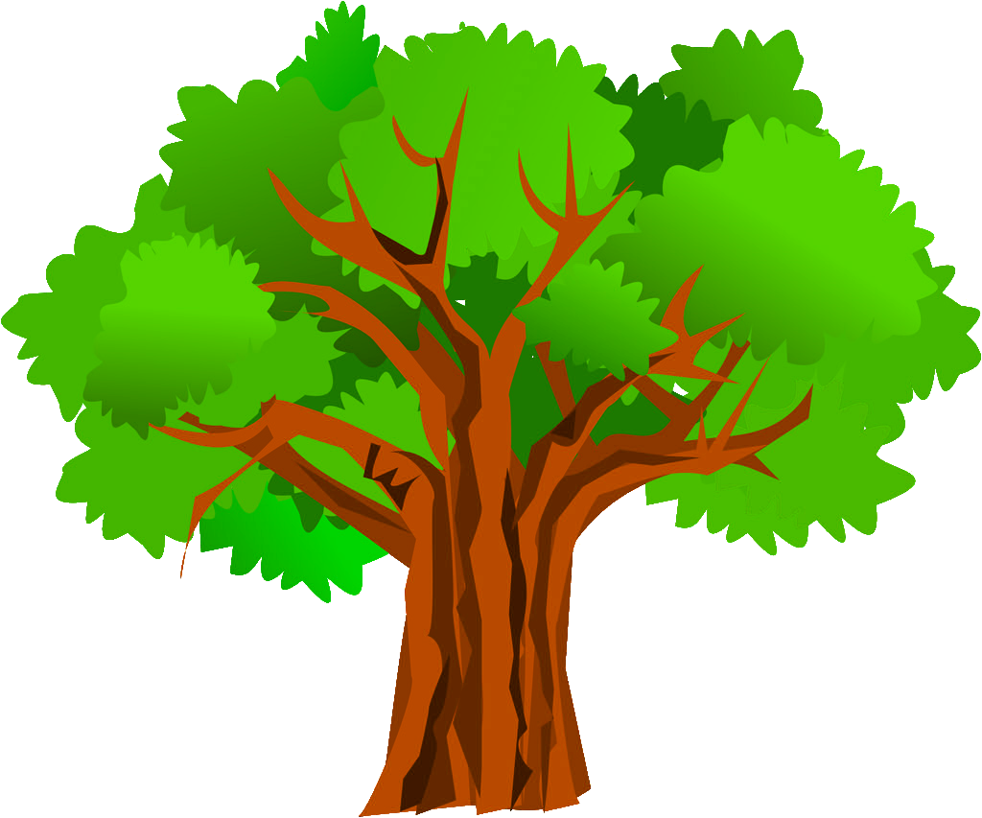
プレイヤー
 | 1 | 2 | 3 | 4 | 5 | 6 | 7 | 8 | 9 | 10 | 11 | 12 | 13 | 14 | 15 | 16 | 17 | 18 | 19 | 20 | 21 | 22 | 23 | 24 | 25 | 26 | 27 | 28 | 29 | 30 | 31 | 32 | 33 | 34 | 35 | 36 | 37 | 38 | 39 | 40 | 41 | 42 | 43 | 44 | 45 | 46 | 47 | 48 | 49 | 50 | 51 | 52 | 53 | 54 | 55 | 56 | 57 | 58 | 59 | 60 | 61 | 62 | 63 | 64 | 65 | 66 | 67 | 67 | 67 | 67 | 67 | 67 | 67 | 67 | 67 | 67 | 67 | 67 | 67 | 67 | 67 | 67 | 67 | 67 | 67 | 67 | 67 | 67 | 67 | 67 | 67 | 67 | 67 | 67 | 67 | 67 | 67 | 67 | 67 | 67 | 67 | 67 | 67 | 67 | 67 | 67 | 67 | 67 | 67 | 67 | 67
1
2 |  |  |  |  |  |  | 深度0
隠しアイテム
3 |  |  |  |  |  |  | 深度1
スタート地点
4 |  |  |  |  |  |  | 深度2
ゴール地点
5 |  |  |  |  |  |  | 深度3
6 |  |  |  |  |  |  | 深度4
7 |  |  |  |  |  |  | 空間
8
9
10
11
12
13
14
15
16
17

18
19
20
21
22
23
24
25
 | Stage1-1_2DMAP |  |  |  |  |  |  |  |  |  |  |  |  |  |  |  |  |  |  |  |  |  |  | Stage1-2_2DMAP |  |  |  |  |  |  |  |  |  |  |  |  |  |  |  |  |  |  |  |  |  | Stage1-3_2DMAP |  |  |  |  |  |  |  |  |  |  |  |  |  |  |  |  |  |  |  |  |  | Stage1-4_2DMAP |  |  |  |  |  |  |  |  |  |  |  |  |  |  |  |  |  |  |  |  |  | Stage1-5_2DMAP

この色のマスは上に
３マス空間をもうける。

 | Stage1-1_2DMAP |  |  |  |  |  |  |  |  |  |  |  |  |  |  |  |  |  |  |  |  |  |  | Stage1-2_2DMAP |  |  |  |  |  |  |  |  |  |  |  |  |  |  |  |  |  |  |  |  |  | Stage1-3_2DMAP |  |  |  |  |  |  |  |  |  |  |  |  |  |  |  |  |  |  |  |  |  | Stage1-4_2DMAP |  |  |  |  |  |  |  |  |  |  |  |  |  |  |  |  |  |  |  |  |  | Stage1-5_2DMAP

ステージMAP(例)
プレイヤー
 | 1 | 2 | 3 | 4 | 5 | 6 | 7 | 8 | 9 | 10 | 11 | 12 | 13 | 14 | 15 | 16 | 17 | 18 | 19 | 20 | 21 | 22 | 23 | 24 | 25 | 26 | 27 | 28 | 29 | 30 | 31 | 32 | 33 | 34 | 35 | 36 | 37 | 38 | 39 | 40 | 41 | 42 | 43 | 44 | 45 | 46 | 47 | 48 | 49 | 50 | 51 | 52 | 53 | 54 | 55 | 56 | 57 | 58 | 59 | 60 | 61 | 62 | 63 | 64 | 65 | 66 | 67
1
2 |  |  |  |  |  |  | 深度0
隠しアイテム
3 |  |  |  |  |  |  | 深度1
スタート地点
4 |  |  |  |  |  |  | 深度2
ゴール地点
5 |  |  |  |  |  |  | 深度3
6 |  |  |  |  |  |  | 深度4
7 |  |  |  |  |  |  | 空間
8
9
10
11
12
13
14
15
16
17
18
19
20
21
22
23
24
25
 | TestStage1-1_2DMAP |  |  |  |  |  |  |  |  |  |  |  |  |  |  |  |  |  |  |  |  |  |  | TestStage1-2_2DMAP |  |  |  |  |  |  |  |  |  |  |  |  |  |  |  |  |  |  |  |  |  | TestStage1-3_2DMAP

この色のマスは上に
３マス空間をもうける。
 |  |  |  |  |  |  |  |  |  |  |  |  |  |  |  |  |  |  |  |  |  |  |  |  |  |  |  |  |  |  |  |  |  |  |  | 20 | 18 | 21 |  | 22 | 20 |  | 21 |  | 19 |  | 20 |  | 21 |  | 18 |  | 15 |  | 14 |  | 14
 |  |  |  |  |  |  |  |  |  |  |  |  |  |  |  |  |  |  |  |  |  |  |  |  |  |  |  |  |  |  |  |  |  |  |  | 20 | 18 | 21 |  | 22 | 20 |  | 21 |  | 19 |  | 20 |  | 21 |  | 18 |  | 15 |  | 14 |  | 14
 |  |  |  |  |  |  |  |  |  |  |  |  |  |  |  |  |  |  |  |  |  |  |  |  |  |  |  |  |  |  |  |  |  |  |  | 20 | 18 | 21 |  | 22 | 20 |  | 21 |  | 19 |  | 20 |  | 21 |  | 18 |  | 15 |  | 14 |  | 14
 |  |  |  |  |  |  |  |  |  |  |  |  |  |  |  |  |  |  |  |  |  |  |  |  |  |  |  |  |  |  |  |  |  |  |  | 20 | 18 | 21 |  | 22 | 20 |  | 21 |  | 19 |  | 20 |  | 21 |  | 18 |  | 15 |  | 14 |  | 14
 |  |  |  |  |  |  |  |  |  |  |  |  |  |  |  |  |  |  |  |  |  |  |  |  |  |  |  |  |  |  |  |  |  |  |  | 20 | 18 | 21 |  | 22 | 20 |  | 21 |  | 19 |  | 20 |  | 21 |  | 18 |  | 15 |  | 14 |  | 14
 |  |  |  |  |  |  |  |  |  |  |  |  |  |  |  |  |  |  |  |  |  |  |  |  |  |  |  |  |  |  |  |  |  |  |  | 20 | 18 | 21 |  | 22 | 20 |  | 21 |  | 19 |  | 20 |  | 21 |  | 18 |  | 15 |  | 14 |  | 14

 |  |  |  |  |  |  |  |  |  |  |  |  |  |  |  |  |  |  |  |  |  | 10 | 11 |  | 12 | 12 | 12 | 12 | 12 | 13 | 14 | 14 | 14 | 11 | 11 |  | 11 | 11 | 16 | 12 | 16 | 13 | 15 |  |  |  |  |  | 15 |  | 14
 |  |  |  |  |  |  |  |  |  |  |  |  |  |  |  |  |  |  |  |  |  | 10 | 11 |  | 12 | 12 | 12 | 12 | 12 | 13 | 14 | 14 | 14 | 11 | 11 |  | 11 | 11 | 16 | 12 | 16 | 13 | 15 |  |  |  |  |  | 15 |  | 14 |  |  |  |  |  |  | 10 | 10 | 9 | 8 | 7 | 6
 |  |  |  |  |  |  |  |  |  |  |  |  |  |  |  |  |  |  |  |  |  | 10 | 11 |  | 12 | 12 | 12 | 12 | 12 | 13 | 14 | 14 | 14 | 11 | 11 |  | 11 | 11 | 16 | 12 | 16 | 13 | 15 |  |  |  |  |  | 15 |  | 14 |  |  |  |  |  |  | 10 | 10 | 9 | 8 | 7 | 6
 |  |  |  |  |  |  |  |  |  |  |  |  |  |  |  |  |  |  |  |  |  | 10 | 11 |  | 12 | 12 | 12 | 12 | 12 | 13 | 14 | 14 | 14 | 11 | 11 |  | 11 | 11 | 16 | 12 | 16 | 13 | 15 |  |  |  |  |  | 15 |  | 14 |  |  |  |  |  |  | 10 | 10 | 9 | 8 | 7 | 6
 |  |  |  |  |  |  |  |  |  |  |  |  |  |  |  |  |  |  |  |  |  | 10 | 11 |  | 12 | 12 | 12 | 12 | 12 | 13 | 14 | 14 | 14 | 11 | 11 |  | 11 | 11 | 16 | 12 | 16 | 13 | 15 |  |  |  |  |  | 15 |  | 14 |  |  |  |  |  |  | 10 | 10 | 9 | 8 | 7 | 6
 |  |  |  |  |  |  |  |  |  |  |  |  |  |  |  |  |  |  |  |  |  | 10 | 11 |  | 12 | 12 | 12 | 12 | 12 | 13 | 14 | 14 | 14 | 11 | 11 |  | 11 | 11 | 16 | 12 | 16 | 13 | 15 |  |  |  |  |  | 15 |  | 14

 |  |  |  |  |  |  |  |  |  |  |  |  |  |  |  |  |  |  |  |  |  |  |  |  |  |  |  |  |  |  |  |  |  | 7 | 7 | 7 | 7 | 7 | 7 |  |  |  |  |  |  |  | 11 | 11 | 11
 |  |  |  |  |  |  |  |  |  |  |  |  |  |  |  |  |  |  |  |  |  |  |  |  |  |  |  |  |  |  |  |  |  | 7 | 7 | 7 | 7 | 7 | 7 |  |  |  |  |  |  |  | 11 | 11 | 11
 |  |  |  |  |  |  |  |  |  |  |  |  |  |  |  |  |  |  |  |  |  |  |  |  |  |  |  |  |  |  |  |  |  | 7 | 7 | 7 | 7 | 7 | 7 |  |  |  |  |  |  |  | 11 | 11 | 11
 |  |  |  |  |  |  |  |  |  |  |  |  |  |  |  |  |  |  |  |  |  |  |  |  |  |  |  |  |  |  |  |  |  | 7 | 7 | 7 | 7 | 7 | 7 |  |  |  |  |  |  |  | 11 | 11 | 11
 |  |  |  |  |  |  |  |  |  |  |  |  |  |  |  |  |  |  |  |  |  |  |  |  |  |  |  |  |  |  |  |  |  | 7 | 7 | 7 | 7 | 7 | 7 |  |  |  |  |  |  |  | 11 | 11 | 11
 |  |  |  |  |  |  |  |  |  |  |  |  |  |  |  |  |  |  |  |  |  |  |  |  |  |  |  |  |  |  |  |  |  | 7 | 7 | 7 | 7 | 7 | 7 |  |  |  |  |  |  |  | 11 | 11 | 11

 | 3 | 3 | 3 | 4 |  | 3 | 3 | 11 | 10 | 9 | 8 | 7 | 6 | 5 |  | 4 | 5 | 6 | 7 | 8 | 7 | 6 | 7 | 7 | 7 | 6 | 5 | 4 | 3 | 4 | 5 | 6 | 7 | 3 | 3 | 3 | 3 | 3 | 3 | 7 | 7 | 3 | 3 |  |  |  |  |  |  |  |  |  |  |  | 3 | 4 | 5 | 10 | 10 | 9 | 8 | 7 | 6 | 5 | 4 | 4 | 4
 | 3 | 3 | 3 | 4 |  | 3 | 3 | 11 | 10 | 9 | 8 | 7 | 6 | 5 |  | 4 | 5 | 6 | 7 | 8 | 7 | 6 | 7 | 7 | 7 | 6 | 5 | 4 | 3 | 4 | 5 | 6 | 7 | 3 | 3 | 3 | 3 | 3 | 3 | 7 | 7 | 3 | 3 |  |  |  |  |  |  |  |  |  |  |  | 3 | 4 | 4 | 4 | 4 | 4 | 4 | 4 | 4 | 4 | 4 | 4 | 4
 | 3 | 3 | 3 | 4 |  | 7 | 3 | 11 | 10 | 9 | 8 | 7 | 6 | 5 |  | 4 | 5 | 6 | 7 | 8 | 7 | 6 | 7 | 7 | 7 | 6 | 5 | 4 | 3 | 4 | 5 | 6 | 7 | 3 | 3 | 3 | 3 | 3 | 3 | 7 | 7 | 3 | 3 |  |  |  |  |  |  |  |  |  |  |  | 3 | 4 | 4 | 4 | 4 | 4 | 4 | 4 | 4 | 4 | 4 | 4 | 4
 | 3 | 3 | 3 | 4 |  | 7 | 3 | 11 | 10 | 9 | 8 | 7 | 6 | 5 |  | 4 | 5 | 6 | 7 | 8 | 7 | 6 | 7 | 7 | 7 | 6 | 5 | 4 | 3 | 4 | 5 | 6 | 7 | 3 | 3 | 3 | 3 | 3 | 3 | 7 | 7 | 3 | 3 |  |  |  |  |  |  |  |  |  |  |  | 3 | 4 | 4 | 4 | 4 | 4 | 4 | 4 | 4 | 4 | 4 | 4 | 4
 | 3 | 3 | 3 | 4 |  | 7 | 3 | 3 | 3 | 3 | 3 | 3 | 3 | 3 |  | 4 | 5 | 6 | 7 | 8 | 7 | 6 | 7 | 7 | 7 | 6 | 5 | 4 | 3 | 4 | 5 | 6 | 7 | 3 | 3 | 3 | 3 | 3 | 3 | 3 | 3 | 3 | 3 |  |  |  |  |  |  |  |  |  |  |  | 3 | 4 | 4 | 4 | 4 | 4 | 4 | 4 | 4 | 4 | 4 | 4 | 4
 | 3 | 3 | 3 | 4 |  | 12 |  |  |  |  |  |  |  |  |  | 4 | 5 | 6 | 7 | 8 | 7 | 6 | 7 | 7 | 7 | 6 | 5 | 4 | 3 | 4 | 5 | 6 | 7 | 3 | 3 | 3 | 3 | 3 | 3 | 3 | 3 | 3 | 3 |  |  |  |  |  |  |  |  |  |  |  | 3 | 4 | 5 | 10 | 10 | 9 | 8 | 7 | 6 | 5 | 4 | 4 | 4

 | TestStage1-1_2DMAP |  |  |  |  |  |  |  |  |  |  |  |  |  |  |  |  |  |  |  |  |  |  | TestStage1-2_2DMAP |  |  |  |  |  |  |  |  |  |  |  |  |  |  |  |  |  |  |  |  |  | TestStage1-3_2DMAP

フローチャート（ゲームの処理）
図形を用いてゲームの処理内容を
フローチャート式で載せる。

